Узб
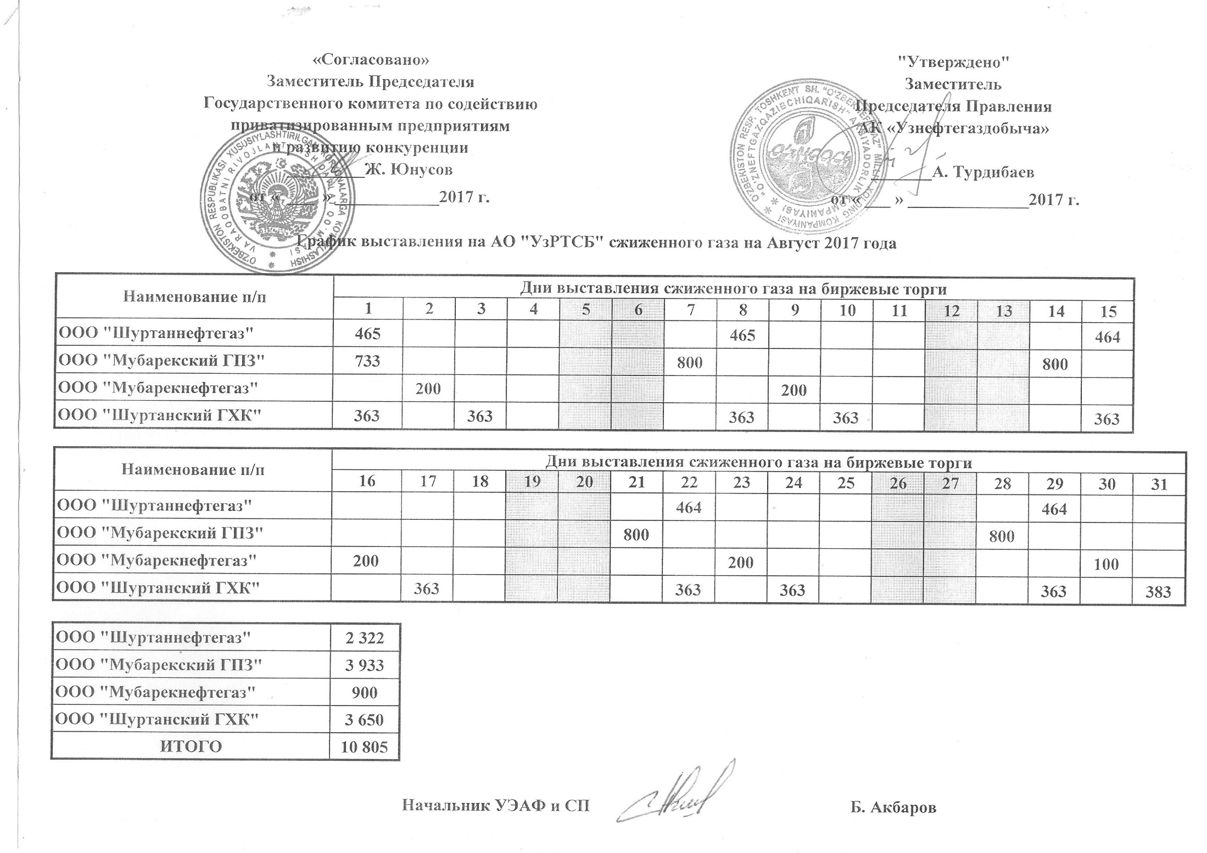
2017 йил август ойида УзРТХБ орқали сотувга қўиладиган суюлтирилган газ маҳсулоти миқдорлари ЖАДВАЛИ

номи | кунлар
 | 1 | 2 | 3 | 4 | 5 | 6 | 7 | 8 | 9 | 10 | 11 | 12 | 13 | 14 | 15
"Шуртаннефтегаз" МЧЖ | 465 |  |  |  |  |  |  | 465 |  |  |  |  |  |  | 464
"Мубарекский ГПЗ" МЧЖ | 733 |  |  |  |  |  | 800 |  |  |  |  |  |  | 800
"Мубарекнефтегаз" МЧЖ |  | 200 |  |  |  |  |  |  | 200
"Шуртанский ГХК" МЧЖ | 363 |  | 363 |  |  |  |  | 363 |  | 363 |  |  |  |  | 363

номи | кунлар
 | 16 | 17 | 18 | 19 | 20 | 21 | 22 | 23 | 24 | 25 | 26 | 27 | 28 | 29 | 30 | 31
"Шуртаннефтегаз" МЧЖ |  |  |  |  |  |  | 464 |  |  |  |  |  |  | 464
"Мубарекский ГПЗ" МЧЖ |  |  |  |  |  | 800 |  |  |  |  |  |  | 800
"Мубарекнефтегаз" МЧЖ | 200 |  |  |  |  |  |  | 200 |  |  |  |  |  |  | 100
"Шуртанский ГХК" МЧЖ |  | 363 |  |  |  |  | 363 |  | 363 |  |  |  |  | 363 |  | 383

"Шуртаннефтегаз" МЧЖ | 2,322
"Мубарекский ГПЗ" МЧЖ | 3,933
"Мубарекнефтегаз" МЧЖ | 900
"Шуртанский ГХК" МЧЖ | 3,650
ЖАМИ | 10,805

